スクラバー漏れ箇所
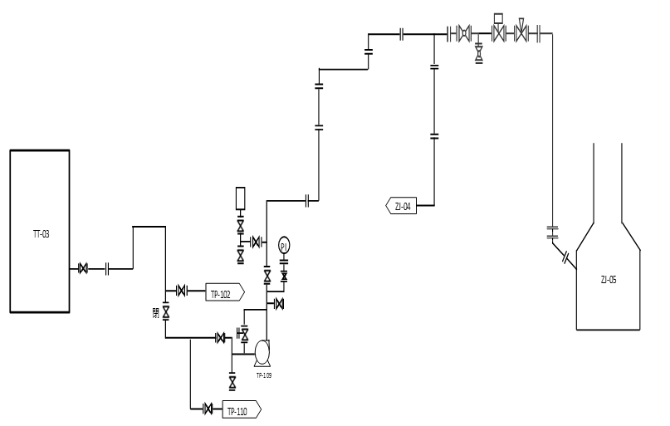

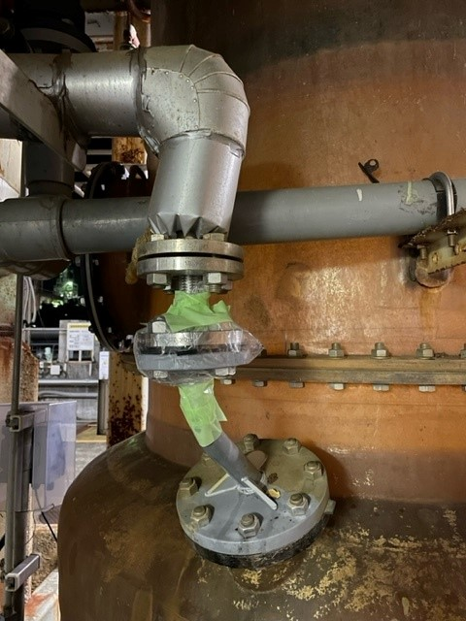

漏れ箇所

新増3スクラバー

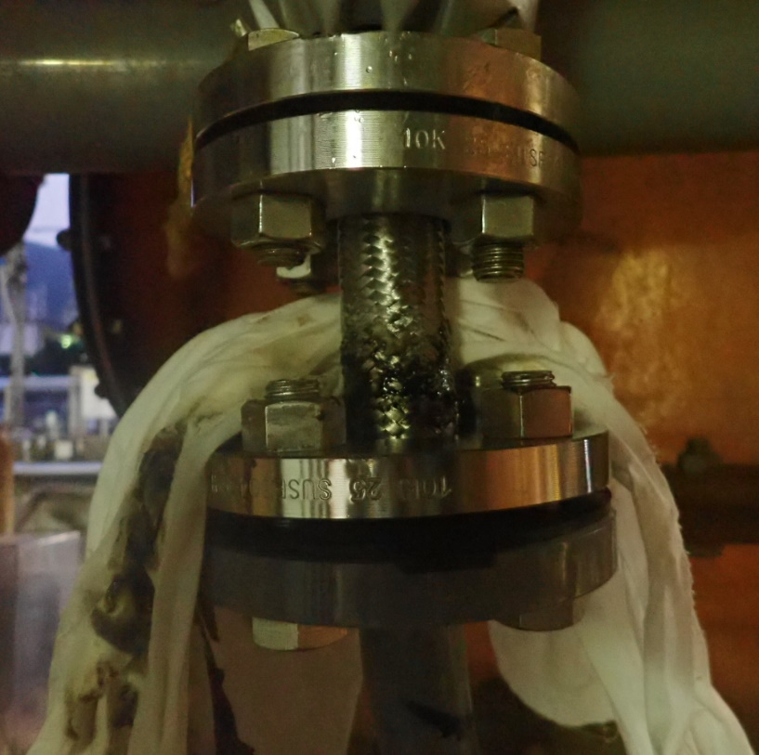

硫酸にて、ウエスが黒く変色しており、
フレキからのピンホールが原因だと推測される。

排水ライン
延岡製造所・排水経路（ルート）
別紙①

Ｎ
Ｊ

Ｒ
日

豊
要処理排水
一般排水
本
線
第３門
用
役

第４工場
幹
線

第２門

スクラバー
Ｈ３工場
防液堤
液安

新増3工場
増3工場
R&D
新
工場
２工場
第１門
２工場
大雨時予備ﾎﾟﾝﾌﾟ（150m3/Hr）
ベ医総合排水

１工場
反応
SVS
西ﾋﾟｯﾄ

工場
工場
3工場中和ﾋﾟｯﾄ
東ﾋﾟｯﾄ
均質
ﾋﾟｯﾄ

2･3工場排水ポンプ移送（40m3/Hr）

3工場pH計

スクラバー防液堤フロー
要処理排水ライン

新増3工場スクラバー

ZK-28
UL熟成槽
新増3工場スクラバー防液堤

：液の流れ
新増3工場屋外防液堤

